料表生成說明簡述
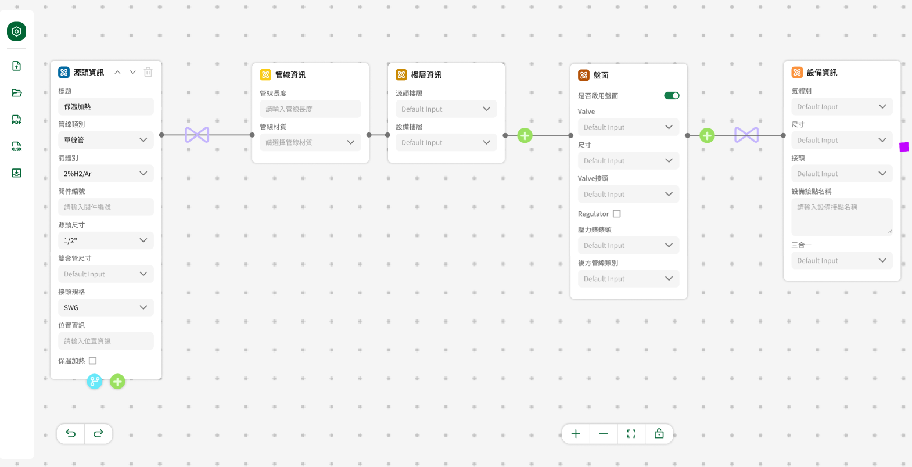
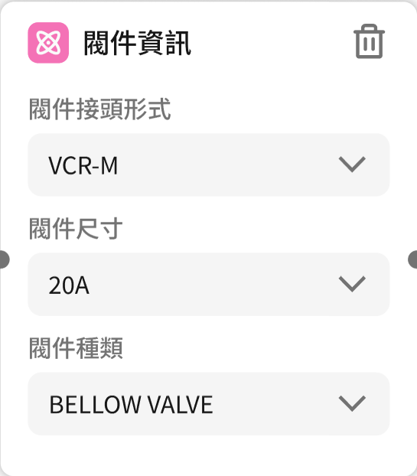
資料來源：Figma 「main1-預設資訊欄位」
A1
A2
A3
A4
A5
A6
A7
A8
B1
B2
B3
B4
C2
C2
D2
D3
D1
D4
D6
D7
F1
F2
F3
F4
F5
E1
E2
E3
4
A
C
D
B
E
G
H
I
J
F
K
L
B
G
1/2"
1/2"
D5
欄位號碼 | A欄位(源頭資訊) | B欄位(閥件資訊) | C欄位(管線資訊) | D欄位(盤面資訊) | E欄位(閥件資訊) | F欄位(設備資訊) |  | 產生料表
1 | 保溫加熱不勾選 | 不勾選 | 24M | 勾選 | 不勾選 | XCDA |  | 料件名稱 | 資訊來源說明 | 單位 | 資訊來源說明 | 數量 | 資訊來源說明
2 | 單線管 | 不需填 | SUS316LEP | BALLVALVE | 不需填 | 1/2" |  | TUBE[小管徑]-316L EP-1/2" | A2欄位為「單層管」、D3為「1/2"」、C2為「SUS316LEP」 | M | 管線單位皆為M | 24 | C1欄位長度為「24M」
3 | XCDA | 不需填 |  | 1/2" | 不需填 | SWG |  | Ball Valve-BA-1/2" | D2欄位為「BALLVALVE」、D3欄位為「1/2"」、D4為「SWG」 | EA | 管線以外皆為EA | 1 | D1欄位為「勾選」、D2欄位為「BALLVALVE」 | 可視作「PANAL(SWG)-和淞-1/2"」
4 | XCDA-BET-C-L06 | 不需填 |  | SWG | 不需填 | CHILLER |  | REGULATOR(調壓閥)-(SWG) BA-1/2" | D5欄位為「勾選」、D4為「SWG」 | EA | 管線以外皆為EA | 1 | D1欄位為「勾選」、D5欄位為「勾選」
5 | 1/2" |  |  | 勾選 |  | 不選 |  | GAUGE-Tube-1/4" | D6欄位為「GAUGE-Tube」、D4為「SWG」 | EA | 管線以外皆為EA | 1 | D1欄位為「勾選」、D6欄位為「勾選」
6 | 不需填 |  |  | GAUGE-Tube
7 | SWG |  |  | 硬管
8 | G.5/11 |  |  |  |  |  |  | 單線管 | 15A以下=TUBE. 15A以上=PIPE
 |  |  |  |  |  |  |  | 雙線管=一次要出兩支管 | 15A以下=TUBE. 15A以上=PIPE
 |  |  |  |  |  |  |  |  | 外管:TUBE[小管徑]-316L AP-1/2"
 |  |  |  |  |  |  |  |  | 內管:TUBE[小管徑]-316L EP-1/4"

保溫加熱×
XCDA
XCDA-BET-C-L06
1/2" SWG
[G.5/11]
1/2" SWG
XCDA
1/2" SWG
CHILLER

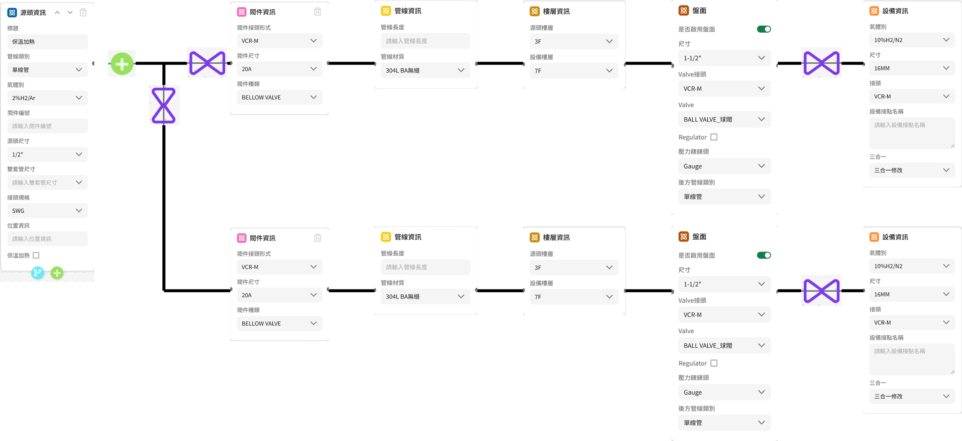
欄位號碼 | A欄位(源頭資訊) | B欄位(閥件資訊) | C欄位(管線資訊) | D欄位(盤面資訊) | E欄位(閥件資訊) | F欄位(設備資訊) | L欄位(分支選項) | 產生料表
1 | 保溫加熱不勾選 | 勾選 | 24M | 勾選 | 不勾選 | XCDA | 點選1次 | 料件名稱 | 資訊來源說明 | 單位 | 資訊來源說明 | 數量 | 資訊來源說明
2 | 單線管 | SWG | SUS316LEP | BALLVALVE | 不需填 | 1/2" |  | TUBE[小管徑]-316L EP-1/2" | A2欄位為「單層管」、B3為「1/2"」、C2為「SUS316LEP」 | M | 管線單位皆為M | 24 | C1欄位長度為「24M」
3 | XCDA | 1/2" |  | 1/2" | 不需填 | SWG |  | TEE_L-316LEP-1/2" | L欄位為「勾選」、A5欄位為「1/2"」、G3欄位為「1/2"」，A5數值=G3數值。 | EA | 管線以外皆為EA | 1 | L欄位為「點選1次」，新增了1個分支
4 | XCDA-BET-C-L06 | BALLVALVE |  | SWG | 不需填 | CHILLER |  | Ball Valve-BA-1/2" | B2為「SWG」、B3為「1/2"」、B4為「BALLVALVE」 | EA | 管線以外皆為EA | 1 | B1欄位為「勾選」
5 | 1/2" |  |  | 勾選 |  | 不選 |  | Ball Valve-BA-1/2" | G2為「SWG」、G3為「1/2"」、G4為「BALLVALVE」 | EA | 管線以外皆為EA | 1 | G1欄位為「勾選」
6 | 不需填 |  |  | GAUGE-Tube |  |  |  | TUBE[小管徑]-316L EP-1/2" | A2欄位為「單層管」、G3為「1/2"」、H2為「SUS316LEP」 | M | 管線單位皆為M | 24 | H1欄位長度為「24M」
7 | SWG |  |  | 硬管 |  |  |  | Ball Valve-BA-1/2" | D2欄位為「BALLVALVE」、D3欄位為「1/2"」、D4為「SWG」 | EA | 管線以外皆為EA | 1 | D1欄位為「勾選」、D2欄位為「BALLVALVE」 | 可視作「PANAL(SWG)-和淞-1/2"」
8 | G.5/11 |  |  |  |  |  |  | REGULATOR(調壓閥)-(SWG) BA-1/2" | D5欄位為「勾選」、D4為「SWG」 | EA | 管線以外皆為EA | 1 | D1欄位為「勾選」、D5欄位為「勾選」
1 |  | G欄位(閥件資訊) | H欄位(管線資訊) | I欄位(盤面資訊) | J欄位(閥件資訊) | K欄位(設備資訊) |  | GAUGE-Tube-1/4" | D6欄位為「GAUGE-Tube」、D4為「SWG」 | EA | 管線以外皆為EA | 1 | D1欄位為「勾選」、D6欄位為「勾選」
2 |  | 勾選 | 24M | 勾選 | 不勾選 | XCDA |  | Ball Valve-BA-1/2" | I2欄位為「BALLVALVE」、G3欄位為「1/2"」、I4為「SWG」 | EA | 管線以外皆為EA | 1 | I1欄位為「勾選」、I2欄位為「BALLVALVE」 | 可視作「PANAL(SWG)-和淞-1/2"」
3 |  | SWG | SUS316LEP | BALLVALVE | 不需填 | 1/2" |  | REGULATOR(調壓閥)-(SWG) BA-1/2" | I5欄位為「勾選」、I4為「SWG」 | EA | 管線以外皆為EA | 1 | I1欄位為「勾選」、I5欄位為「勾選」
4 |  | 1/2" |  | 1/2" | 不需填 | SWG |  | GAUGE-Tube-1/4" | I6欄位為「GAUGE-Tube」、I4為「SWG」 | EA | 管線以外皆為EA | 1 | I1欄位為「勾選」、I6欄位為「勾選」
5 |  | BALLVALVE |  | SWG | 不需填 | CHILLER
6 |  |  |  | 勾選 |  | 不選
7 |  |  |  | GAUGE-Tube
8 |  |  |  | 硬管

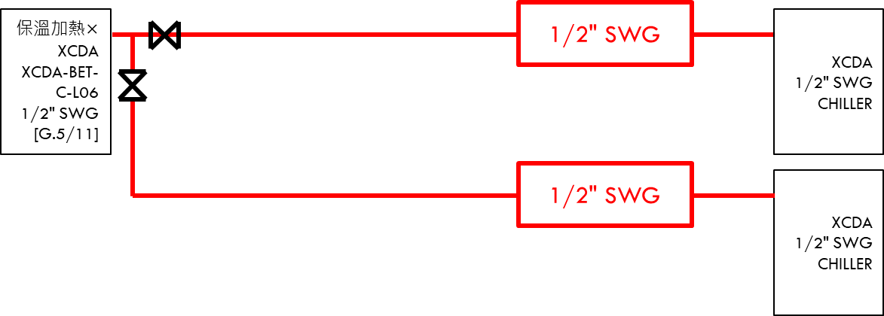

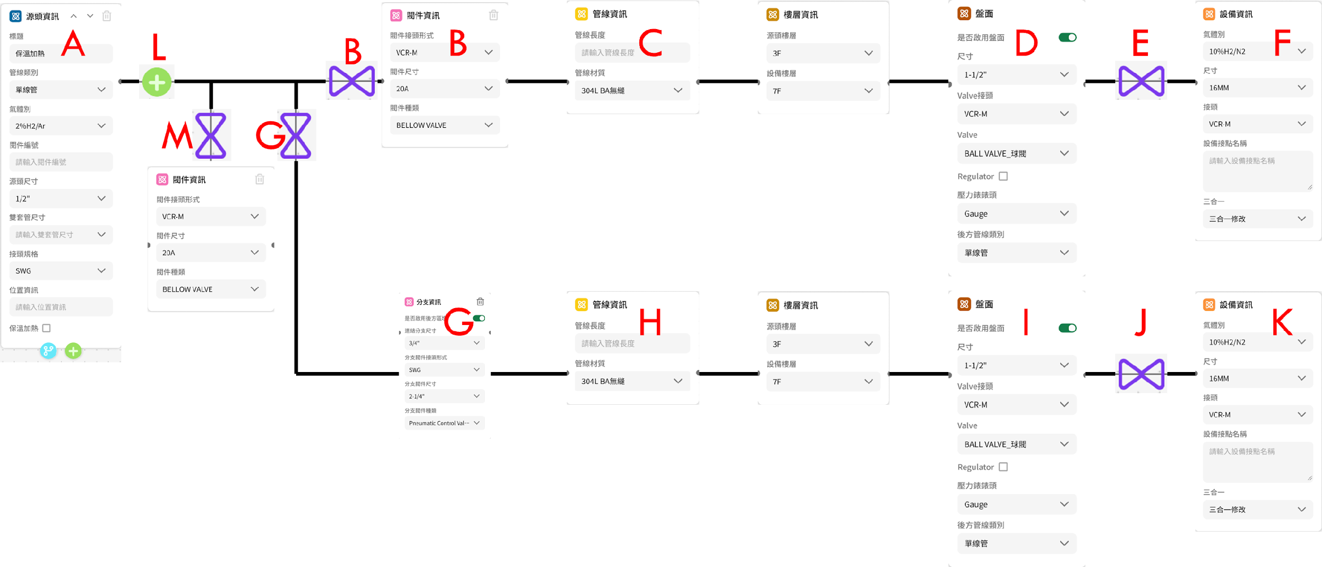
欄位號碼 | A欄位(源頭資訊) | B欄位(閥件資訊) | C欄位(管線資訊) | D欄位(盤面資訊) | E欄位(閥件資訊) | F欄位(設備資訊) | L欄位(分支選項) | 產生料表
1 | 保溫加熱不勾選 | 勾選 | 24M | 勾選 | 不勾選 | XCDA | 點選2次 | 料件名稱 | 資訊來源說明 | 單位 | 資訊來源說明 | 數量 | 資訊來源說明
2 | 單線管 | SWG | SUS316LEP | BALLVALVE | 不需填 | 1/2" |  | TUBE[小管徑]-316L EP-1/2" | A2欄位為「單層管」、B3為「1/2"」、C2為「SUS316LEP」 | M | 管線單位皆為M | 24 | C1欄位長度為「24M」
3 | XCDA | 1/2" |  | 1/2" | 不需填 | SWG |  | TEE_L-316LEP-1/2" | L欄位為「勾選」、A5欄位為「1/2"」、G3欄位為「1/2"」，A5數值=G3數值。 | EA | 管線以外皆為EA | 1 | L欄位為「點選第1次」，新增了第1個分支
4 | XCDA-BET-C-L06 | BALLVALVE |  | SWG | 不需填 | CHILLER |  | TEE_L-316LEP-1/2" | L欄位為「勾選」、A5欄位為「1/2"」、M3欄位為「1/2"」，A5數值=M3數值。 | EA | 管線以外皆為EA | 1 | L欄位為「點選第2次」，新增了第2個分支
5 | 1/2" |  |  | 勾選 |  | 不選 |  | Ball Valve-BA-1/2" | B2為「SWG」、B3為「1/2"」、B4為「BALLVALVE」 | EA | 管線以外皆為EA | 1 | B1欄位為「勾選」
6 | 不需填 |  |  | GAUGE-Tube |  |  |  | Ball Valve-BA-1/2" | G2為「SWG」、G3為「1/2"」、G4為「BALLVALVE」 | EA | 管線以外皆為EA | 1 | G1欄位為「勾選」
7 | SWG |  |  | 硬管 |  |  |  | Ball Valve-BA-1/2" | M2欄位為「BALLVALVE」、M3欄位為「1/2"」、M4為「SWG」 | EA | 管線以外皆為EA | 1 | M1欄位為「勾選」、M2欄位為「BALLVALVE」
8 | G.5/11 |  |  |  |  |  |  | TUBE[小管徑]-316L EP-1/2" | A2欄位為「單層管」、G3為「1/2"」、H2為「SUS316LEP」 | M | 管線單位皆為M | 24 | H1欄位長度為「24M」
1 |  | G欄位(閥件資訊) | H欄位(管線資訊) | I欄位(盤面資訊) | J欄位(閥件資訊) | K欄位(設備資訊) |  | Ball Valve-BA-1/2" | D2欄位為「BALLVALVE」、D4為「SWG」 | EA | 管線以外皆為EA | 1 | D1欄位為「勾選」、D2欄位為「BALLVALVE」 | 可視作「PANAL(SWG)-和淞-1/2"」
2 |  | 勾選 | 24M | 勾選 | 不勾選 | XCDA |  | REGULATOR(調壓閥)-(SWG) BA-1/2" | D5欄位為「勾選」、D4為「SWG」 | EA | 管線以外皆為EA | 1 | D1欄位為「勾選」、D5欄位為「勾選」
3 |  | SWG | SUS316LEP | BALLVALVE | 不需填 | 1/2" |  | GAUGE-Tube-1/4" | D6欄位為「GAUGE-Tube」、D4為「SWG」 | EA | 管線以外皆為EA | 1 | D1欄位為「勾選」、D6欄位為「勾選」
4 |  | 1/2" |  | 1/2" | 不需填 | SWG |  | Ball Valve-BA-1/2" | I2欄位為「BALLVALVE」、I3欄位為「1/2"」、I4為「SWG」 | EA | 管線以外皆為EA | 1 | I1欄位為「勾選」、I2欄位為「BALLVALVE」 | 可視作「PANAL(SWG)-和淞-1/2"」
5 |  | BALLVALVE |  | SWG | 不需填 | CHILLER |  | REGULATOR(調壓閥)-(SWG) BA-1/2" | I5欄位為「勾選」、I3欄位為「1/2"」、I4為「SWG」 | EA | 管線以外皆為EA | 1 | I1欄位為「勾選」、I5欄位為「勾選」
6 |  |  |  | 勾選 |  | 不選 |  | GAUGE-Tube-1/4" | I6欄位為「GAUGE-Tube」、I4為「SWG」 | EA | 管線以外皆為EA | 1 | I1欄位為「勾選」、I6欄位為「勾選」
7 |  |  |  | GAUGE-Tube
8 |  |  |  | 硬管
 |  | M欄位(閥件資訊)
 |  | 勾選
 |  | SWG
 |  | 1/2"
 |  | BALLVALVE
 |  | 啟用後方區塊「否」

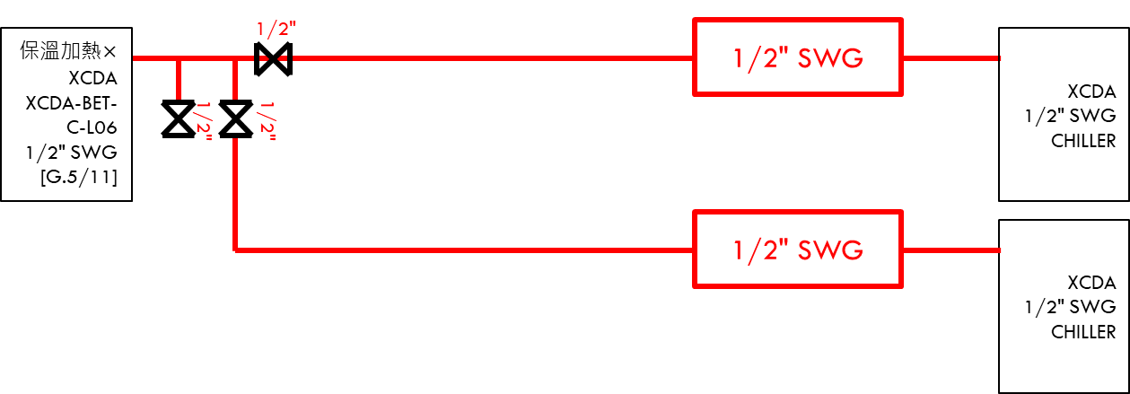

欄位號碼 | A欄位(源頭資訊) | B欄位(閥件資訊) | C欄位(管線資訊) | D欄位(盤面資訊) | E欄位(閥件資訊) | F欄位(設備資訊) | L欄位(分支選項) | 產生料表
1 | 保溫加熱不勾選 | 勾選 | 24M | 勾選 | 不勾選 | XCDA | 點選2次 | 料件名稱 | 資訊來源說明 | 單位 | 資訊來源說明 | 數量 | 資訊來源說明
2 | 單線管 | SWG | SUS316LEP | BALLVALVE | 不需填 | 1/4" |  | TUBE[小管徑]-316L EP-1/2" | A2欄位為「單層管」、B3為「1/2"」、C2為「SUS316LEP」 | M | 管線單位皆為M | 24 | C1欄位長度為「24M」
3 | XCDA | 1/2" |  | 1/2" | 不需填 | SWG |  | REDUCER TEE-316L EP-1/2"*1/4" | L欄位為「勾選」、A5欄位為「1/2"」、G3欄位為「1/4"」，A5數值≠G3數值需分支，需轉換尺寸用REDUCER TEE。 | EA | 管線以外皆為EA | 1 | L欄位為「點選第1次」，新增了第1個分支
4 | XCDA-BET-C-L06 | BALLVALVE |  | SWG | 不需填 | CHILLER |  | TEE_L-316LEP-1/2" | L欄位為「勾選」、A5欄位為「1/2"」、M3欄位為「1/2"」，A5數值=M3數值需分支。 | EA | 管線以外皆為EA | 1 | L欄位為「點選第2次」，新增了第2個分支
5 | 1/2" |  |  | 勾選 |  | 不選 |  | Ball Valve-BA-1/4" | B2為「SWG」、B3為「1/4"」、B4為「BALLVALVE」 | EA | 管線以外皆為EA | 1 | B1欄位為「勾選」
6 | 不需填 |  |  | GAUGE-Tube |  |  |  | Ball Valve-BA-1/4" | G2為「SWG」、G3為「1/4"」、G4為「BALLVALVE」 | EA | 管線以外皆為EA | 1 | G1欄位為「勾選」
7 | SWG |  |  | 硬管 |  |  |  | Ball Valve-BA-1/2" | M2欄位為「BALLVALVE」、M3欄位為「1/2"」、M4為「SWG」 | EA | 管線以外皆為EA | 1 | M1欄位為「勾選」、M2欄位為「BALLVALVE」
8 | G.5/11 |  |  |  |  |  |  | TUBE[小管徑]-316L EP-1/4" | A2欄位為「單層管」、G3為「1/4"」、H2為「SUS316LEP」 | M | 管線單位皆為M | 24 | H1欄位長度為「24M」
1 |  | G欄位(閥件資訊) | H欄位(管線資訊) | I欄位(盤面資訊) | J欄位(閥件資訊) | K欄位(設備資訊) |  | Ball Valve-BA-1/2" | D2欄位為「BALLVALVE」、D3為「1/2"」、D4為「SWG」 | EA | 管線以外皆為EA | 1 | D1欄位為「勾選」、D2欄位為「BALLVALVE」 | 可視作「PANAL(SWG)-和淞-1/4"」
2 |  | 勾選 | 24M | 勾選 | 不勾選 | XCDA |  | REGULATOR(調壓閥)-(SWG) BA-1/2" | D5欄位為「勾選」、D4為「SWG」 | EA | 管線以外皆為EA | 1 | D1欄位為「勾選」、D5欄位為「勾選」
3 |  | SWG | SUS316LEP | BALLVALVE | 不需填 | 1/4" |  | GAUGE-Tube-1/4" | D6欄位為「GAUGE-Tube」、D4為「SWG」 | EA | 管線以外皆為EA | 1 | D1欄位為「勾選」、D6欄位為「勾選」
4 |  | 1/4" |  | 1/4" | 不需填 | SWG |  | Ball Valve-BA-1/4" | I2欄位為「BALLVALVE」、I3欄位為「1/2"」、I4為「SWG」 | EA | 管線以外皆為EA | 1 | I1欄位為「勾選」、I2欄位為「BALLVALVE」 | 可視作「PANAL(SWG)-和淞-1/4"」
5 |  | BALLVALVE |  | SWG | 不需填 | CHILLER |  | REGULATOR(調壓閥)-(SWG) BA-1/4" | I5欄位為「勾選」、I3欄位為「1/4"」、I4為「SWG」 | EA | 管線以外皆為EA | 1 | I1欄位為「勾選」、I5欄位為「勾選」
6 |  |  |  | 勾選 |  | 不選 |  | GAUGE-Tube-1/4" | I6欄位為「GAUGE-Tube」、I4為「SWG」 | EA | 管線以外皆為EA | 1 | I1欄位為「勾選」、I6欄位為「勾選」
7 |  |  |  | GAUGE-Tube |  |  |  | REDUCER-316L EP-1/2"*1/4" | D3欄位為「1/2"」、F2欄位為「1/4"」，D3數值≠F2數值，非分支需轉換尺寸用REDUCER。 | EA | 管線以外皆為EA | 1 | B1欄位為「勾選」，A5數值≠B3數值，非分支需轉換尺寸。
8 |  |  |  | 硬管
 |  | M欄位(閥件資訊)
 |  | 勾選
 |  | SWG
 |  | 1/2"
 |  | BALLVALVE
 |  | 啟用後方區塊「否」



欄位號碼 | A欄位(源頭資訊) | B欄位(閥件資訊) | C欄位(管線資訊) | D欄位(盤面資訊) | E欄位(閥件資訊) | F欄位(設備資訊) | L欄位(分支選項) | 產生料表
1 | 保溫加熱不勾選 | 勾選 | 24M | 勾選 | 不勾選 | XCDA | 點選2次 | 料件名稱 | 資訊來源說明 | 單位 | 資訊來源說明 | 數量 | 資訊來源說明
2 | 單線管 | SWG | SUS316LEP | BALLVALVE | 不需填 | 1/2" |  | TUBE[小管徑]-316L EP-1/2" | A2欄位為「單層管」、B3為「1/2"」、C2為「SUS316LEP」 | M | 管線單位皆為M | 24 | C1欄位長度為「24M」
3 | XCDA | 1/2" |  | 1/2" | 不需填 | SWG |  | REDUCER TEE-316L EP-1/2"*1/4" | L欄位為「勾選」、A5欄位為「1/2"」、G3欄位為「1/4"」，A5數值≠G3數值需分支，需轉換尺寸用REDUCER TEE。 | EA | 管線以外皆為EA | 1 | L欄位為「點選第1次」，新增了第1個分支
4 | XCDA-BET-C-L06 | BALLVALVE |  | SWG | 不需填 | CHILLER |  | TEE_L-316LEP-1/2" | L欄位為「勾選」、A5欄位為「1/2"」、M3欄位為「1/2"」，A5數值=M3數值需分支。 | EA | 管線以外皆為EA | 1 | L欄位為「點選第2次」，新增了第2個分支
5 | 1/2" |  |  | 勾選 |  | 不選 |  | Ball Valve-BA-1/2" | B2為「SWG」、B3為「1/2"」、B4為「BALLVALVE」 | EA | 管線以外皆為EA | 1 | B1欄位為「勾選」
6 | 不需填 |  |  | GAUGE-Tube |  |  |  | Ball Valve-BA-1/4" | G2為「SWG」、G3為「1/4"」、G4為「BALLVALVE」 | EA | 管線以外皆為EA | 1 | G1欄位為「勾選」
7 | SWG |  |  | 硬管 |  |  |  | Ball Valve-BA-1/2" | M2欄位為「BALLVALVE」、M3欄位為「1/2"」、M4為「SWG」 | EA | 管線以外皆為EA | 1 | M1欄位為「勾選」、M2欄位為「BALLVALVE」
8 | G.5/11 |  |  |  |  |  |  | TUBE[小管徑]-316L EP-1/4" | A2欄位為「單層管」、G3為「1/4"」、H2為「SUS316LEP」 | M | 管線單位皆為M | 24 | H1欄位長度為「24M」
1 |  | G欄位(閥件資訊) | H欄位(管線資訊) | I欄位(盤面資訊) | J欄位(閥件資訊) | K欄位(設備資訊) |  | Ball Valve-BA-1/2" | D2欄位為「BALLVALVE」、D3為「1/2"」、D4為「SWG」 | EA | 管線以外皆為EA | 1 | D1欄位為「勾選」、D2欄位為「BALLVALVE」 | 可視作「PANAL(SWG)-和淞-1/2"」
2 |  | 勾選 | 24M | 勾選 | 不勾選 | XCDA |  | REGULATOR(調壓閥)-(SWG) BA-1/2" | D5欄位為「勾選」、D4為「SWG」 | EA | 管線以外皆為EA | 1 | D1欄位為「勾選」、D5欄位為「勾選」
3 |  | SWG | SUS316LEP | BALLVALVE | 不需填 | 1/4" |  | GAUGE-Tube-1/4" | D6欄位為「GAUGE-Tube」、D4為「SWG」 | EA | 管線以外皆為EA | 1 | D1欄位為「勾選」、D6欄位為「勾選」
4 |  | 1/4" |  | 1/4" | 不需填 | SWG |  | Ball Valve-BA-1/4" | I2欄位為「BALLVALVE」、I3欄位為「1/2"」、I4為「SWG」 | EA | 管線以外皆為EA | 1 | I1欄位為「勾選」、I2欄位為「BALLVALVE」 | 可視作「PANAL(SWG)-和淞-1/4"」
5 |  | BALLVALVE |  | SWG | 不需填 | CHILLER |  | REGULATOR(調壓閥)-(SWG) BA-1/4" | I5欄位為「勾選」、I3欄位為「1/4"」、I4為「SWG」 | EA | 管線以外皆為EA | 1 | I1欄位為「勾選」、I5欄位為「勾選」
6 |  |  |  | 勾選 |  | 不選 |  | GAUGE-Tube-1/4" | I6欄位為「GAUGE-Tube」、I4為「SWG」 | EA | 管線以外皆為EA | 1 | I1欄位為「勾選」、I6欄位為「勾選」
7 |  |  |  | GAUGE-Tube
8 |  |  |  | 硬管
 |  | M欄位(閥件資訊)
 |  | 勾選
 |  | SWG
 |  | 1/2"
 |  | BALLVALVE
 |  | 啟用後方區塊「否」



欄位號碼 | A欄位(源頭資訊) | B欄位(閥件資訊) | C欄位(管線資訊) | D欄位(盤面資訊) | E欄位(閥件資訊) | F欄位(設備資訊) | L欄位(分支選項) | 產生料表
1 | 保溫加熱不勾選 | 勾選 | 24M | 勾選 | 不勾選 | XCDA | 點選2次 | 料件名稱 | 資訊來源說明 | 單位 | 資訊來源說明 | 數量 | 資訊來源說明
2 | 單線管 | SWG | SUS316LEP | BALLVALVE | 不需填 | 1/4" |  | TUBE[小管徑]-316L EP-1/2" | A2欄位為「單層管」、B3為「1/2"」、C2為「SUS316LEP」 | M | 管線單位皆為M | 24 | C1欄位長度為「24M」
3 | XCDA | 1/4" |  | 1/4" | 不需填 | SWG |  | REDUCER-316L EP-1/2"*1/4" | A5欄位為「1/2"」、B3欄位為「1/4"」，A5數值≠B3數值，非分支需轉換尺寸用REDUCER。 | EA | 管線以外皆為EA | 1 | B1欄位為「勾選」，A5數值≠B3數值，非分支需轉換尺寸。
4 | XCDA-BET-C-L06 | BALLVALVE |  | SWG | 不需填 | CHILLER |  | REDUCER TEE-316L EP-1/2"*1/4" | L欄位為「勾選」、A5欄位為「1/2"」、G3欄位為「1/4"」，A5數值≠G3數值需分支，需轉換尺寸用REDUCER TEE。 | EA | 管線以外皆為EA | 1 | L欄位為「點選第1次」，新增了第1個分支
5 | 1/2" |  |  | 勾選 |  | 不選 |  | TEE_L-316LEP-1/2" | L欄位為「勾選」、A5欄位為「1/2"」、M3欄位為「1/2"」，A5數值=M3數值需分支。 | EA | 管線以外皆為EA | 1 | L欄位為「點選第2次」，新增了第2個分支
6 | 不需填 |  |  | GAUGE-Tube |  |  |  | Ball Valve-BA-1/4" | B2為「SWG」、B3為「1/4"」、B4為「BALLVALVE」 | EA | 管線以外皆為EA | 1 | B1欄位為「勾選」
7 | SWG |  |  | 硬管 |  |  |  | Ball Valve-BA-1/4" | G2為「SWG」、G3為「1/4"」、G4為「BALLVALVE」 | EA | 管線以外皆為EA | 1 | G1欄位為「勾選」
8 | G.5/11 |  |  |  |  |  |  | Ball Valve-BA-1/2" | M2欄位為「BALLVALVE」、M3欄位為「1/2"」、M4為「SWG」 | EA | 管線以外皆為EA | 1 | M1欄位為「勾選」、M2欄位為「BALLVALVE」
1 |  | G欄位(閥件資訊) | H欄位(管線資訊) | I欄位(盤面資訊) | J欄位(閥件資訊) | K欄位(設備資訊) |  | TUBE[小管徑]-316L EP-1/4" | A2欄位為「單層管」、G3為「1/4"」、H2為「SUS316LEP」 | M | 管線單位皆為M | 24 | H1欄位長度為「24M」
2 |  | 勾選 | 24M | 勾選 | 不勾選 | XCDA |  | Ball Valve-BA-1/4" | D2欄位為「BALLVALVE」、D3為「1/4"」、D4為「SWG」 | EA | 管線以外皆為EA | 1 | D1欄位為「勾選」、D2欄位為「BALLVALVE」 | 可視作「PANAL(SWG)-和淞-1/2"」
3 |  | SWG | SUS316LEP | BALLVALVE | 不需填 | 1/4" |  | REGULATOR(調壓閥)-(SWG) BA-1/4" | D5欄位為「勾選」、D4為「1/4"」、D4為「SWG」 | EA | 管線以外皆為EA | 1 | D1欄位為「勾選」、D5欄位為「勾選」
4 |  | 1/4" |  | 1/4" | 不需填 | SWG |  | GAUGE-Tube-1/4" | D6欄位為「GAUGE-Tube」、D4為「SWG」 | EA | 管線以外皆為EA | 1 | D1欄位為「勾選」、D6欄位為「勾選」
5 |  | BALLVALVE |  | SWG | 不需填 | CHILLER |  | Ball Valve-BA-1/4" | I2欄位為「BALLVALVE」、I3欄位為「1/2"」、I4為「SWG」 | EA | 管線以外皆為EA | 1 | I1欄位為「勾選」、I2欄位為「BALLVALVE」 | 可視作「PANAL(SWG)-和淞-1/4"」
6 |  |  |  | 勾選 |  | 不選 |  | REGULATOR(調壓閥)-(SWG) BA-1/4" | I5欄位為「勾選」、I3欄位為「1/4"」、I4為「SWG」 | EA | 管線以外皆為EA | 1 | I1欄位為「勾選」、I5欄位為「勾選」
7 |  |  |  | GAUGE-Tube |  |  |  | GAUGE-Tube-1/4" | I6欄位為「GAUGE-Tube」、I4為「SWG」 | EA | 管線以外皆為EA | 1 | I1欄位為「勾選」、I6欄位為「勾選」
8 |  |  |  | 硬管
 |  | M欄位(閥件資訊)
 |  | 勾選
 |  | SWG
 |  | 1/2"
 |  | BALLVALVE
 |  | 啟用後方區塊「否」



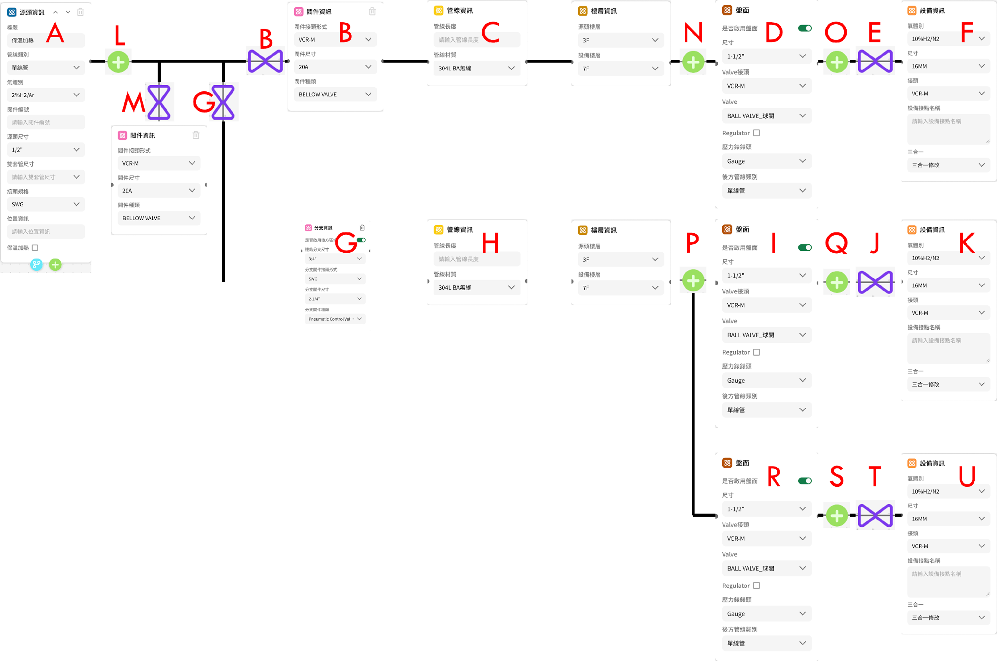
欄位號碼 | A欄位(源頭資訊) | B欄位(閥件資訊) | C欄位(管線資訊) | D欄位(盤面資訊) | E欄位(閥件資訊) | F欄位(設備資訊) | L欄位(分支選項) | 產生料表
1 | 保溫加熱不勾選 | 勾選 | 24M | 勾選 | 不勾選 | XCDA | 點選2次 | 料件名稱 | 資訊來源說明 | 單位 | 資訊來源說明 | 數量 | 資訊來源說明
2 | 單線管 | SWG | SUS316LEP | BALLVALVE | 不需填 | 1/4" |  | TUBE[小管徑]-316L EP-1/2" | A2欄位為「單層管」、B3為「1/2"」、C2為「SUS316LEP」 | M | 管線單位皆為M | 24 | C1欄位長度為「24M」
3 | XCDA | 1/4" |  | 1/2" | 不需填 | SWG |  | REDUCER TEE-316L EP-1/2"*1/4" | L欄位為「勾選」、A5欄位為「1/2"」、G3欄位為「1/4"」，A5數值≠G3數值需分支，需轉換尺寸用REDUCER TEE。 | EA | 管線以外皆為EA | 1 | L欄位為「點選第1次」，新增了第1個分支
4 | XCDA-BET-C-L06 | BALLVALVE |  | SWG | 不需填 | CHILLER |  | TEE_L-316LEP-1/2" | L欄位為「勾選」、A5欄位為「1/2"」、M3欄位為「1/2"」，A5數值=M3數值需分支。 | EA | 管線以外皆為EA | 1 | L欄位為「點選第2次」，新增了第2個分支
5 | 1/2" |  |  | 勾選 |  | 不選 |  | Ball Valve-BA-1/4" | B2為「SWG」、B3為「1/4"」、B4為「BALLVALVE」 | EA | 管線以外皆為EA | 1 | B1欄位為「勾選」
6 | 不需填 |  |  | GAUGE-Tube |  |  |  | Ball Valve-BA-1/4" | G2為「SWG」、G3為「1/4"」、G4為「BALLVALVE」 | EA | 管線以外皆為EA | 1 | G1欄位為「勾選」
7 | SWG |  |  | 硬管 |  |  |  | Ball Valve-BA-1/2" | M2欄位為「BALLVALVE」、M3欄位為「1/2"」、M4為「SWG」 | EA | 管線以外皆為EA | 1 | M1欄位為「勾選」、M2欄位為「BALLVALVE」
8 | G.5/11 |  |  |  |  |  |  | TUBE[小管徑]-316L EP-1/4" | A2欄位為「單層管」、G3為「1/4"」、H2為「SUS316LEP」 | M | 管線單位皆為M | 24 | H1欄位長度為「24M」
 |  | G欄位(閥件資訊) | H欄位(管線資訊) | I欄位(盤面資訊) | J欄位(閥件資訊) | K欄位(設備資訊) |  | Ball Valve-BA-1/2" | D2欄位為「BALLVALVE」、D3為「1/2"」、D4為「SWG」 | EA | 管線以外皆為EA | 1 | D1欄位為「勾選」、D2欄位為「BALLVALVE」 | 可視作「PANAL(SWG)-和淞-1/2"」
1 |  | 勾選 | 24M | 勾選 | 不勾選 | XCDA |  | REGULATOR(調壓閥)-(SWG) BA-1/2" | D5欄位為「勾選」、D3為「1/2"」、D4為「SWG」 | EA | 管線以外皆為EA | 1 | D1欄位為「勾選」、D5欄位為「勾選」
2 |  | SWG | SUS316LEP | BALLVALVE | 不需填 | 1/4" |  | GAUGE-Tube-1/4" | D6欄位為「GAUGE-Tube」、D4為「SWG」 | EA | 管線以外皆為EA | 1 | D1欄位為「勾選」、D6欄位為「勾選」
3 |  | 1/4" |  | 1/4" | 不需填 | SWG |  | REDUCER-316L EP-1/2"*1/4" | D3欄位為「1/2"」、F2欄位為「1/4"」，D3數值≠F2數值，非分支需轉換尺寸用REDUCER。 | EA | 管線以外皆為EA | 1 | E欄「是否啟用盤面」為「勾選」
4 |  | BALLVALVE |  | SWG | 不需填 | CHILLER |  | Ball Valve-BA-1/4" | I2欄位為「BALLVALVE」、I3欄位為「1/2"」、I4為「SWG」 | EA | 管線以外皆為EA | 1 | I1欄位為「勾選」、I2欄位為「BALLVALVE」 | 可視作「PANAL(SWG)-和淞-1/4"」
5 |  |  |  | 勾選 |  | 不選 |  | REGULATOR(調壓閥)-(SWG) BA-1/4" | I5欄位為「勾選」、I3欄位為「1/4"」、I4為「SWG」 | EA | 管線以外皆為EA | 1 | I1欄位為「勾選」、I5欄位為「勾選」
6 |  |  |  | GAUGE-Tube |  |  |  | GAUGE-Tube-1/4" | I6欄位為「GAUGE-Tube」、I4為「SWG」 | EA | 管線以外皆為EA | 1 | I1欄位為「勾選」、I6欄位為「勾選」
7 |  |  |  | 硬管 |  |  |  | TEE_L-316LEP-1/4" | P欄位為「勾選」、G3欄位為「1/4"」、R2欄位為「1/4"」、G3數值=R2數值需分支。 | EA | 管線以外皆為EA | 1 | L欄位為「點選第2次」，新增了第2個分支
8 |  | M欄位(閥件資訊) | P欄位(新增盤面) | R欄位(盤面資訊) | S欄位(閥件資訊) | U欄位(設備資訊) |  | Ball Valve-BA-1/4" | R2欄位為「BALLVALVE」、R3欄位為「1/2"」、R4為「SWG」 | EA | 管線以外皆為EA | 1 | R1欄位為「勾選」、R2欄位為「BALLVALVE」 | 可視作「PANAL(SWG)-和淞-1/4"」
 |  | 勾選 | 點選1次 | 勾選 | 不勾選 | XCDA |  | REGULATOR(調壓閥)-(SWG) BA-1/4" | R5欄位為「勾選」、R3欄位為「1/4"」、R4為「SWG」 | EA | 管線以外皆為EA | 1 | R1欄位為「勾選」、R5欄位為「勾選」
1 |  | SWG |  | BALLVALVE | 不需填 | 1/4" |  | GAUGE-Tube-1/4" | R6欄位為「GAUGE-Tube」、R4為「SWG」 | EA | 管線以外皆為EA | 1 | R1欄位為「勾選」、R6欄位為「勾選」
2 |  | 1/2" |  | 1/4" | 不需填 | SWG
3 |  | BALLVALVE |  | SWG | 不需填 | CHILLER
4 |  | 啟用後方區塊「否」 |  | 勾選 |  | 不選
5 |  |  |  | GAUGE-Tube
6 |  |  |  | 硬管
7
8

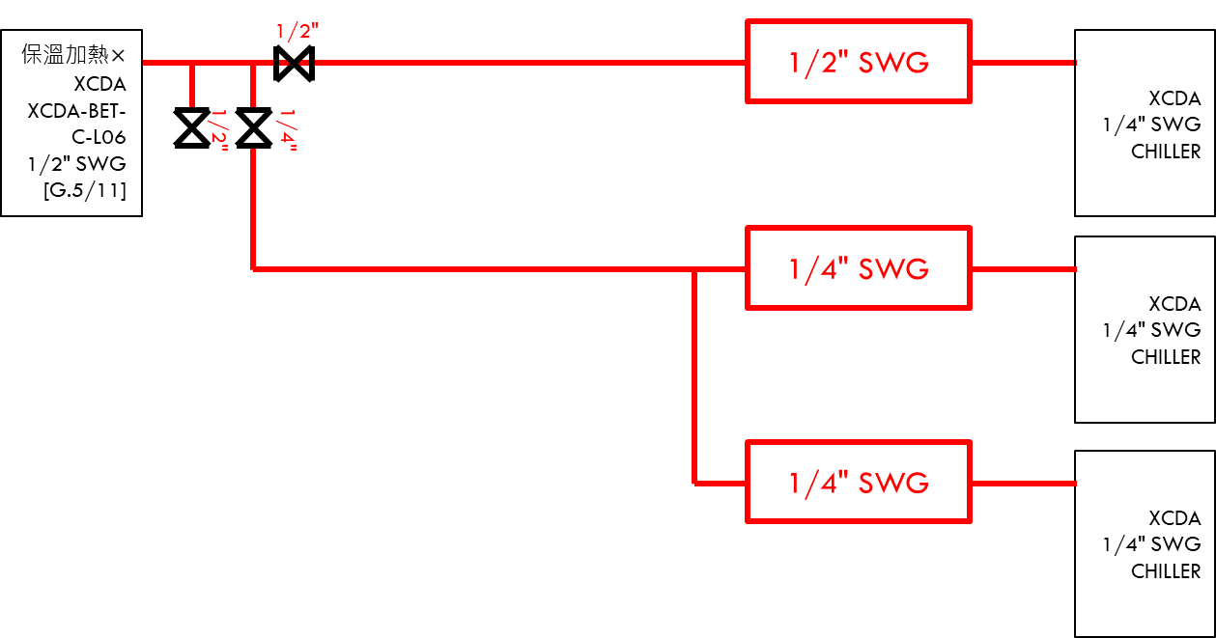

欄位號碼 | A欄位(源頭資訊) | B欄位(閥件資訊) | C欄位(管線資訊) | D欄位(盤面資訊) | E欄位(閥件資訊) | F欄位(設備資訊) | L欄位(分支選項) | 產生料表
1 | 保溫加熱不勾選 | 勾選 | 24M | 不勾選 | 勾選 | XCDA | 點選2次 | 料件名稱 | 資訊來源說明 | 單位 | 資訊來源說明 | 數量 | 資訊來源說明
2 | 單線管 | WELD | SUS316LEP | NA | WELD | 15A |  | PIPE-316L EP-15A | A2欄位為「單層管」、B3為「15A」、C2為「SUS316LEP」 | M | 管線單位皆為M | 24 | C1欄位長度為「24M」
3 | XCDA | 15A |  | NA | 15A | WELD |  | REDUCER TEE-316L BA-15A*1/2" | L欄位為「勾選」、A5欄位為「15A」、G3欄位為「1/2"」，A5數值≠G3數值需分支，需轉換尺寸用REDUCER TEE。 | EA | 管線以外皆為EA | 1 | L欄位為「點選第1次」，新增了第1個分支
4 | XCDA-BET-C-L06 | BALLVALVE |  | NA | BALLVALVE | CHILLER |  | REDUCER TEE-316L BA-15A*1/2" | L欄位為「勾選」、A5欄位為「15A」、M3欄位為「1/2"」，A5數值≠M3數值需分支，需轉換尺寸用REDUCER TEE。 | EA | 管線以外皆為EA | 1 | L欄位為「點選第2次」，新增了第2個分支
5 | 15A |  |  | NA |  | 不選 |  | Ball Valve-BA-1/2" | D2欄位為「BALLVALVE」、E3欄位為「15A」、E2為「WELD」 | EA | 管線以外皆為EA | 1 | D1欄位為「勾選」、D2欄位為「BALLVALVE」
6 | 不需填 |  |  | NA |  |  |  | ELBOW-316LEP-15A | A2欄位為「單層管」、B3為「15A」、C2為「SUS316LEP」，3/4"(不含)以上尺寸，須依經驗估算ELBOW數量，估算方法=長度數字除以3，無條件捨去。 | EA | 管線以外皆為EA | 8 | C1欄位長度為「24M」，依估算方法：24/3=8
7 | WELD |  |  | NA
8 | G.5/11
 |  | G欄位(閥件資訊) | M欄位(閥件資訊)
 |  | 勾選 | 勾選
 |  | SWG | SWG
 |  | 1/2" | 1/2"
 |  | BALLVALVE | BALLVALVE
 |  | 啟用後方區塊「否」 | 啟用後方區塊「否」

